메뉴-사업장결과지-간이종합검진
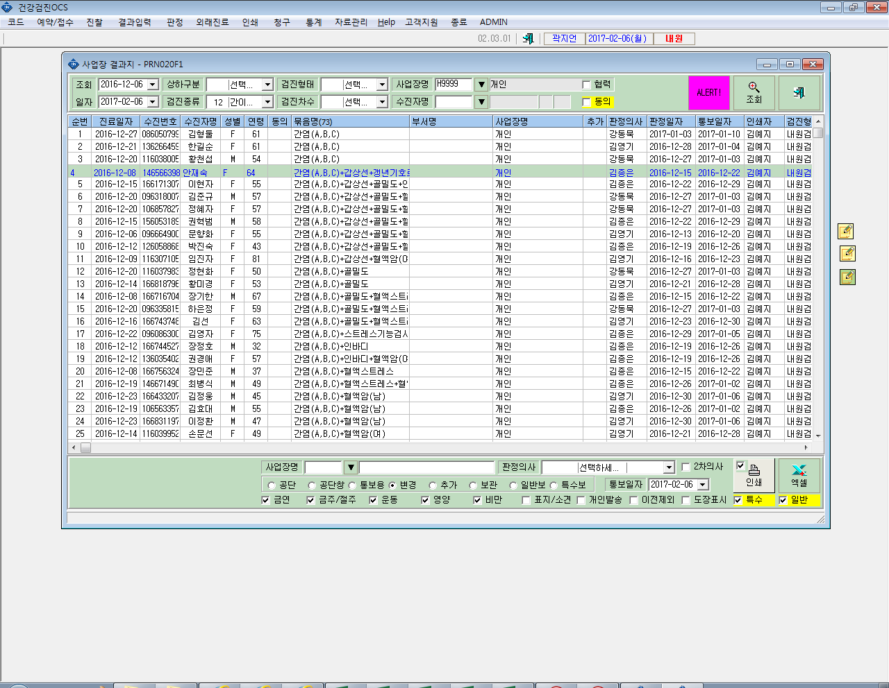

개인표
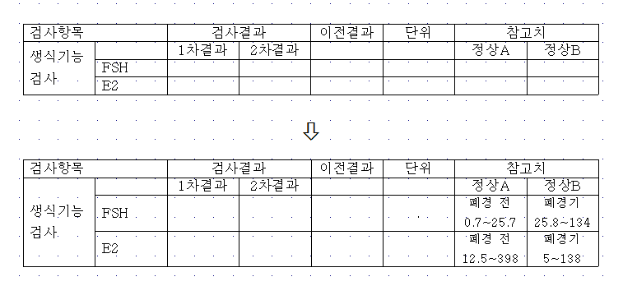
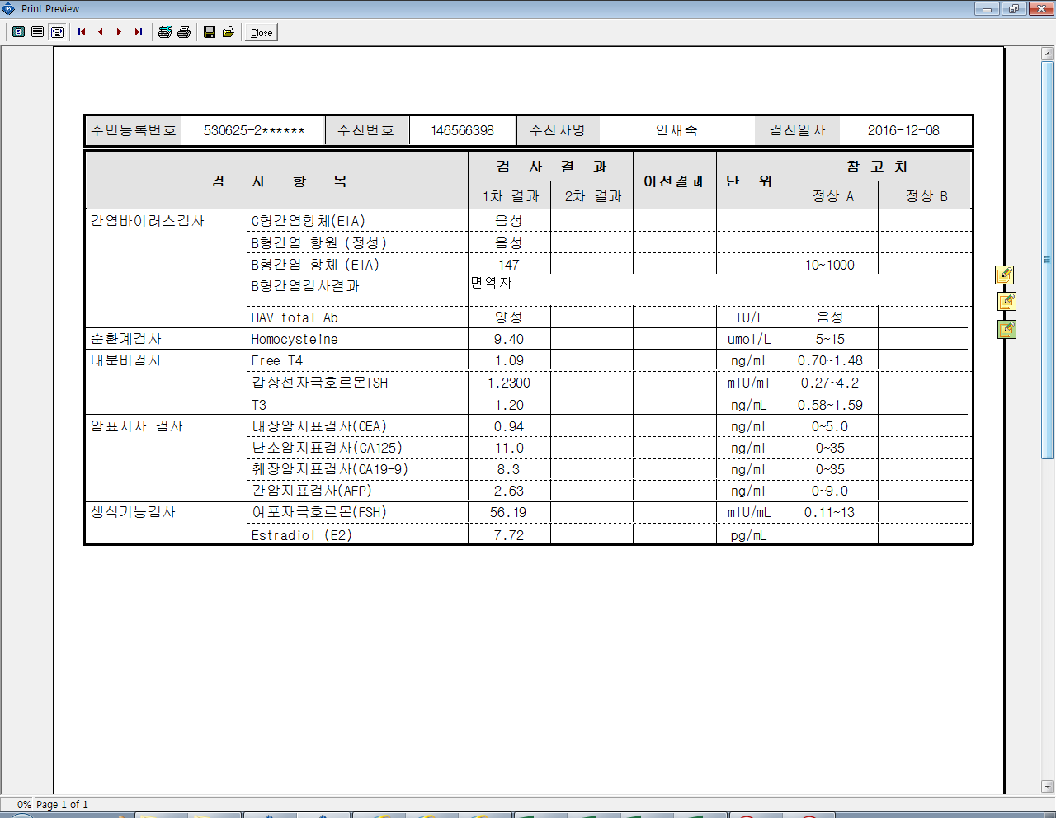

정상 A칸
폐경 전
참고치 값
정상 B칸
폐경기
(폐경후)
인쇄- 사업장결과지 - 간이종합검진- 변경 메뉴에서
* 검사코드 NC3500 - (FSH) 와 검사코드 LC060080(E2)의
검사항목 참고치 결과지 프레임 수정 바랍니다.

=> 세로 높이 크기를 늘려주시고
참고범위 숫자 밑에 (폐경전), (폐경후) 라는 문구를 넣어주세요.
=> 참고치 값은 USER가 직접 넣겠습니다.
FSH, E2 참고지 값 모두 수정 해 주세요

